ÜST_BİLGİ
İlçe………………..: |  | Bayrampaşa |  | Kavşak Adı: | …………
Grup………………: |  | ………….. |  | 1.Akım: | Abdi İpekçi Caddesi
Kav. No…………..: |  |  |  | 2.Akım: | Abdi İpekçi Caddesi
Sinyal No..………..: |  | ………….. |  | 3.Akım: | Eyüpsultan Caddesi
 |  |  |  | 4.Akım: | Tuna Caddesi

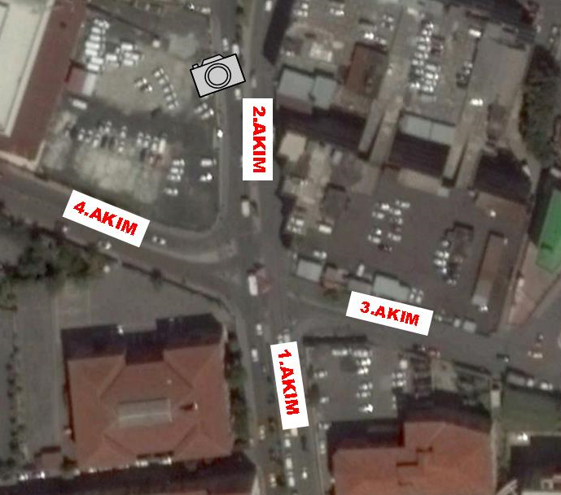

ÜSTYAPI PROJESİ

ETÜD BİLGİLERİ

Çekim Tarihi |  | 21/11/2016 |  |  |  | 21/11/2016
Çekim Saati |  | 07:00-09:00 |  |  |  | 17:00-19:00
Çekimi Yapanın Adı Soyadı |  | R**** Ba*** |  |  |  | R**** Ba***

 |  | KUYRUKLANMA
 |  | Sabah |  | Öğlen |  | Akşam
 |  | Başlangıç | Bitiş | Başlangıç | Bitiş | Başlangıç | Bitiş
Akım No | Şerit Sayısı | 7:00:00 | 9:00:00 |  |  | 17:00:00 | 19:00:00
1.Akım | 3
2.Akım | 3
3.Akım | 2
4.Akım | 2

ÖZEL NOTLAR
………………………………………………………………………………………………………………………………………………………………..
………………………………………………………………………………………………………………………………………………………………..
………………………………………………………………………………………………………………………………………………………………..
………………………………………………………………………………………………………………………………………………………………..
………………………………………………………………………………………………………………………………………………………………..
………………………………………………………………………………………………………………………………………………………………..

